关系图
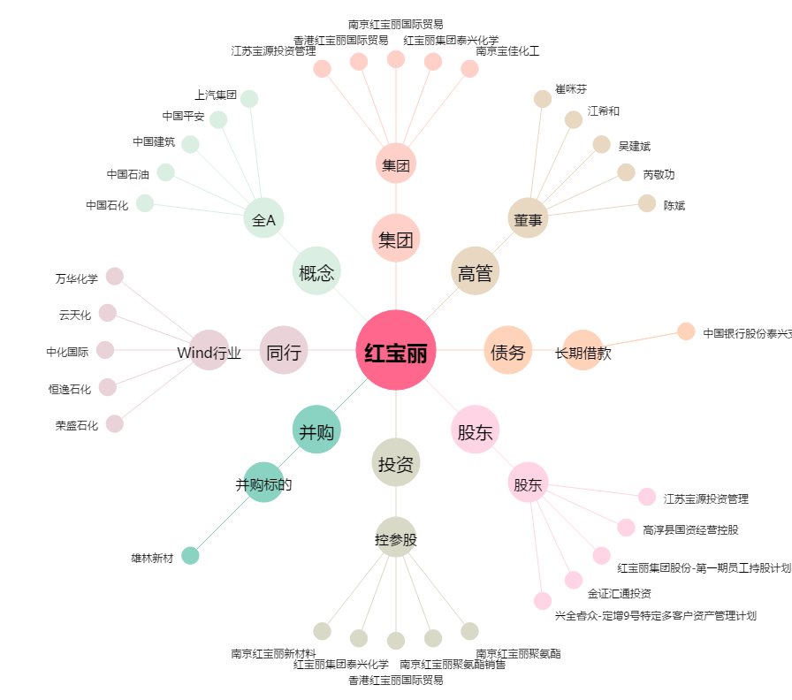
红宝丽[002165.SZ] - 关系概览图

